Hoja1
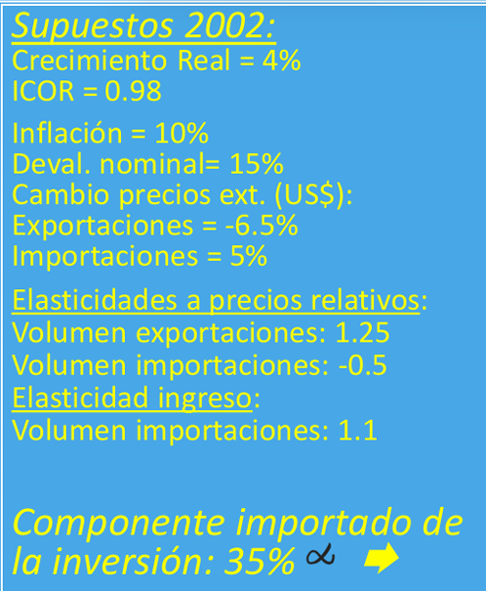
Categoría | Valor
Crecimiento Real | 4%
ICOR | 0.98
Inflación | 10%
Devaluación nominal | 15%
Cambio precios ext. (US$)
- Exportaciones | -6.50%
- Importaciones | 5%
Elasticidades a precios relativos
- Volumen exportaciones | 1.25
- Volumen importaciones | -0.5
Elasticidad ingreso (importaciones) | 1.1
Componente importado de la inversión | 35%

